General
Monatsdurchschnitt

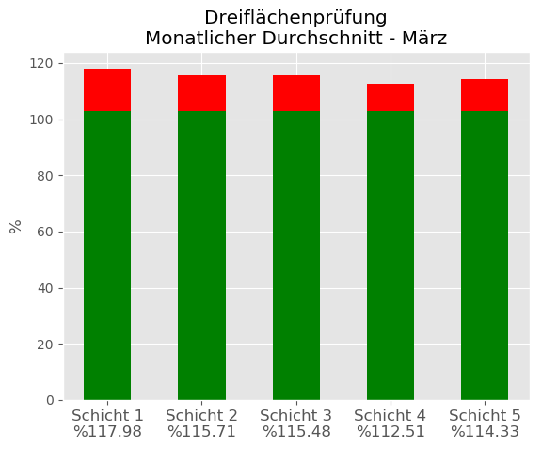

Ziel erreichte Schicht: | %
Schicht 4 | 112.50526316

Schicht 1
Tageswerte von Schicht 1

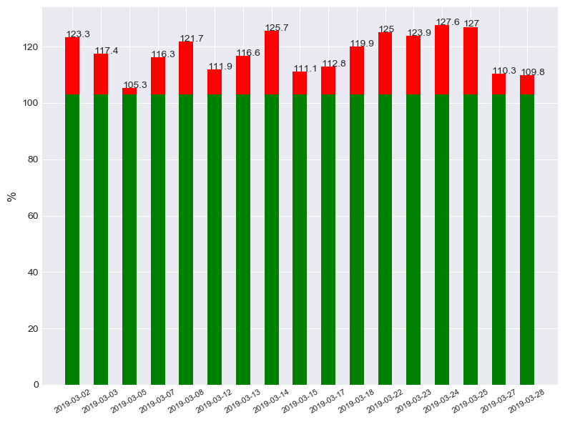

Bestleistung: | %
2019-03-05 | 105.3

Schicht 2
Tageswerte von Schicht 2

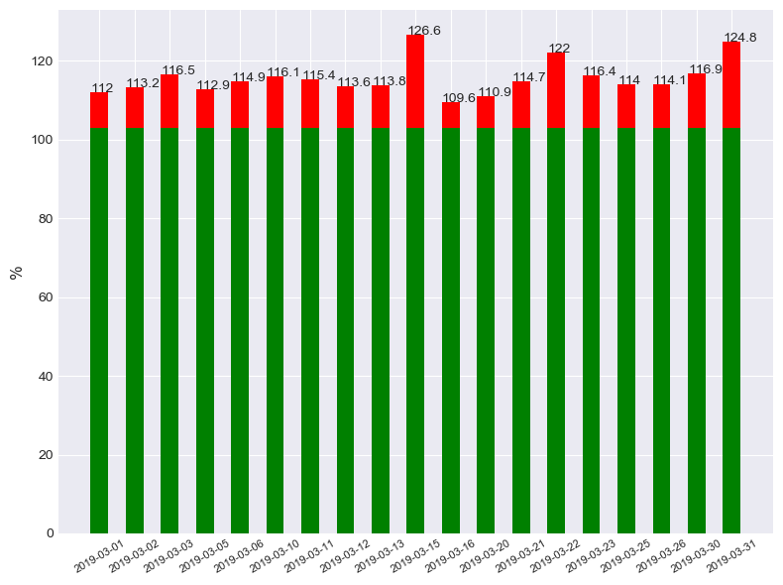

Bestleistung: | %
2019-03-16 | 109.6

Schicht 3
Tageswerte von Schicht 3

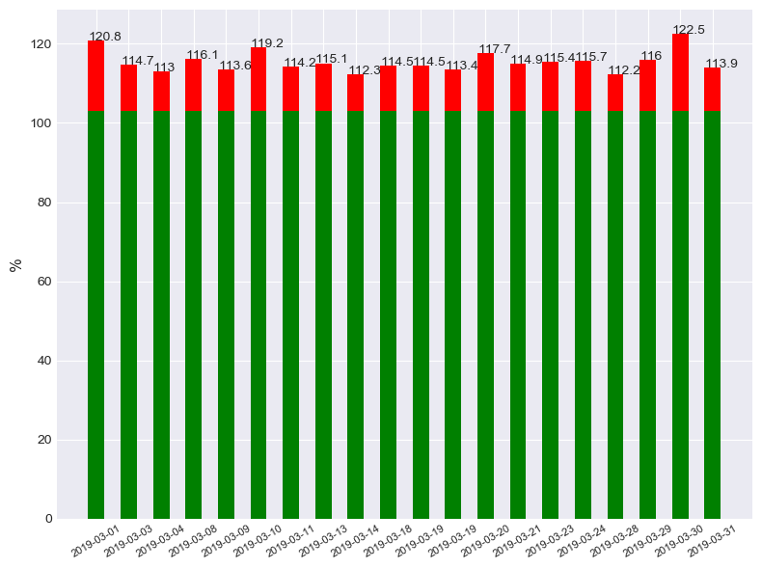

Bestleistung: | %
2019-03-28 | 112.2

Schicht 4
Tageswerte von Schicht 4

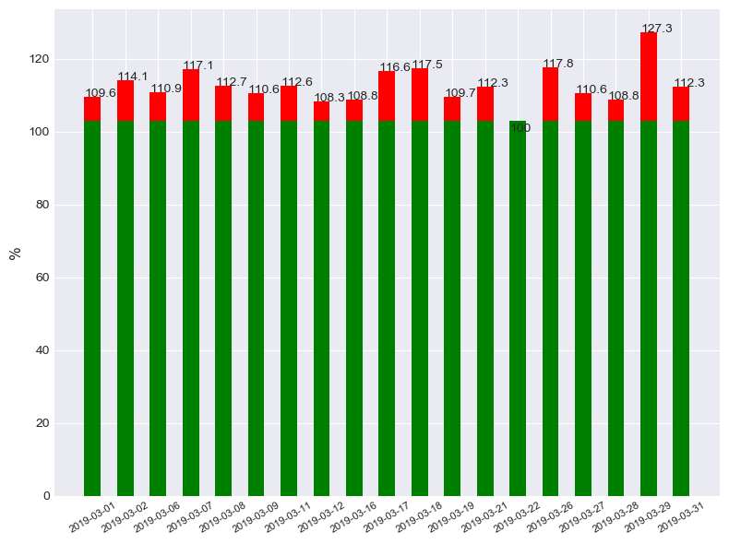

Bestleistung: | %
2019-03-22 | 100

Schicht 5
Tageswerte von Schicht 5

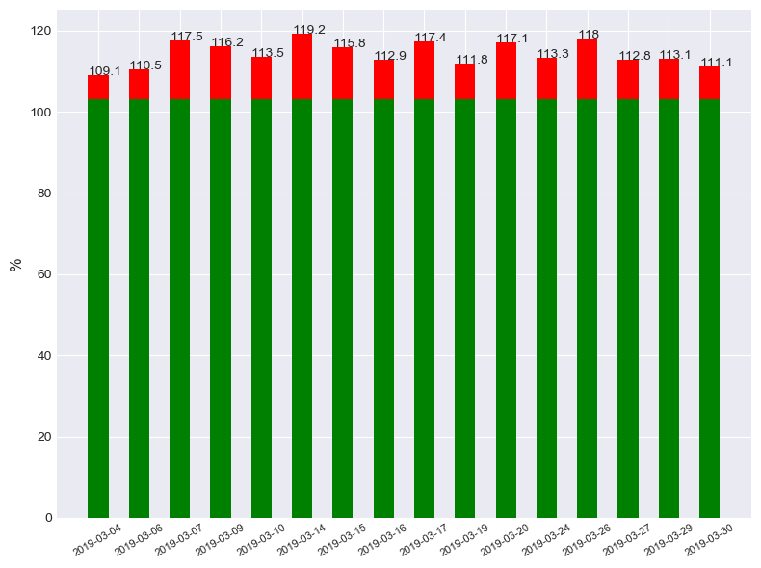

Bestleistung: | %
2019-03-04 | 109.1

